Тест
Тест |  |  |  |  | Поле ответов

1. | Блокада города Ленинграда во время Великой Отечественной войны проводилась немецкими войсками: |  |  |  | Ответ:

 | А) | С 27 сентября 1941 года по 8 января 1944 года
 | Б) | С 8 сентября 1941 года по 27 января 1944 года
 | В) | С 22 июня 1941 года по 9 мая 1945 года
 | Г) | С 8 сентября 1941 года по 9 мая 1945 года

2. | В ноябре-декабре 1941 года рабочие, служащие, дети, иждивенцы (старики) получали хлеб согласно норме выдачи |  |  |  | Ответ:

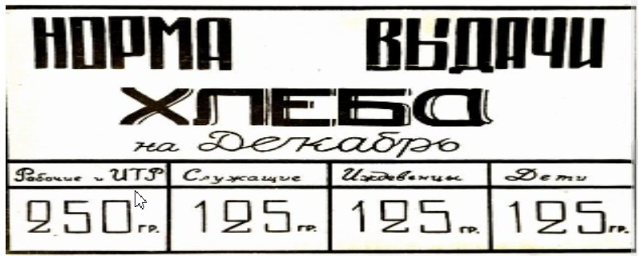

 | Когда 25 декабря 1941 года впервые была сделана прибавка хлебного пайка - рабочим - на 100 граммов, остальным на 75, истощенные, изможденные люди вышли на улицы, чтобы поделиться своей радостью.

 | Выберите диаграмму, на которой правильно указаны данные.

3. | Булка хлеба весит 1 кг. Подсчитайте, на сколько служащих, детей и стариков хватит 1 булки, если хлебная пайка составляет 125 граммов в день? |  |  |  | Ответ:

4. | Из населения города было сформировано 10 дивизий народного ополчения. Сколько из них стали кадровыми, если они составляли 70% от общего числа дивизий? |  |  |  | Ответ:

5. | 8 сентября 1941 года немецко-фашистские войска овладели этим городом и отрезали Ленинград от всей страны с суши. Укажите его на карте (номер). |  |  |  | Ответ:

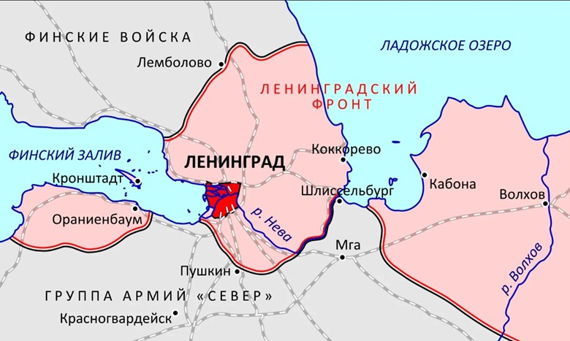
1

2

7
3

6
4
5

6. | Перепечатайте текст в поле ответов, вставляя пропущенные буквы и знаки препинания. |  |  |  | Ответ:

 | Потерпев н_удачу в п_пытках прорвать _б_рону с_ве__ких войск внутри бл_кадного к_льца, немцы р_шили взять горо_ измором. По всем рас_етам г_рманского к_мандования, Ленинград должен быть стерт с лица з_мли а нас_ление гор_да умереть от гол_да и хол_да.

7. | "От дистрофии и холода люди умирали тысячами". |  |  |  | Ответ:
 | Дайте определение слову "Дистрофия"
 | А) | Это химические реакции, которые возникают в живом организме для поддержания жизни. Эти процессы позволяют организмам расти и размножаться, сохранять свои структуры и отвечать на воздействия окружающей среды.

 | Б) | Это хроническое нарушение питания, сложный патологический процесс, при котором возникает расстройство гармоничности развития.

 | В) | Это воспалительное заболевание слизистой оболочки желудка.

8. | Соотнесите слово и его значение |  |  |  | Ответ: | 1)
 | 1) | Блокада | А) | Способность оказывать противодействие каким-нибудь воздействиям, изменениям. |  | 2)
 |  |  |  |  |  | 3)
 | 2) | Сопротивление | Б) | Движение войск вперед с целью нападения на противника и его разгрома |  | 4)

 | 3) | Наступление | В) | Контрразведывательная операция, осуществляемая на основе тщательно разработанного плана

 | 4) | Захват | Г) | Действия, направленные на изоляцию объекта путём пресечения всех его внешних связей

